상품제안서
[송월타올] 호텔용 핸드타올 2P 세트 | 상품코드: F07274

 |  |  |  |  |  |  | 02-412-0044 | www.easy1.co.kr
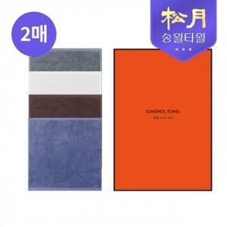

【상세/제작정보】 | 흡수력과 촉감이 좋은 최고급 30수 100%순면 핸드타올 2p 세트

【인쇄/포장옵션】 | 실크, 자수 / 포장지포장

【공급단가】 | 수량 | 100~ | 300~ | 500~ | 1,000~ | 3,000~
*VAT별도 | 단가 | 3,240원 | 3,120원 | 3,000원 | 2,880원 | 2,800원

【상품 URL】 | https://dev.easy1.co.kr:443/src/goods_detail.php?gdno=7274

